1.IDENTIFICACION
INFORMACIÓN GENERAL |  | INFORMACIÓN DEL ESTUDIO RESPECTIVO
 |  | NODO NÚMERO |  |  |  |  | 75264
 |  | INFORME NÚMERO |  |  |  |  | 1109
CONTRATISTA | UNIÓN TEMPORAL MOVILIDAD 2014 | ORDEN DE TRABAJO No. |  |  |  |  | PROGRAMACION BASICA
 |  | FECHA DE LA ORDEN DE TRABAJO |  |  |  |  | -
 |  | FECHA DE LA TOMA DE INFORMACIÓN |  |  |  |  | 080714
 |  | DÌA DE LA SEMANA
OBJETO DEL CONTRATO | REALIZAR LA TOMA DE INFORMACIÓN DE CAMPO, COMO INSUMO DEL PROGRAMA DE MONITOREO, SEGUIMIENTO Y PLANEACIÓN DEL TRÁNSITO Y EL TRANSPORTE DE BOGOTA D.C | TIPO DE ESTUDIO |  |  |  |  | VOLÚMENES POR TIPO DE VEHÍCULO
 |  | NOMBRE DEL ARCHIVO |  |  |  |  | 75264_AK_30_X_AC_53_140708_VOL.xlsx
 |  | CÓDIGO DEL ESTUDIO |  |  |  |  | VOL
 |  | LUGAR DE LA TOMA DE INFORMACIÓN
NÚMERO DE CONTRATO | 2072-2013 | COORDENADA X |  |  |  |  | LONGITUD
 |  | COORDENADA Y |  |  |  |  | LATITUD

FECHA DE INICIO DEL CONTRATO | 22-01-2014 | PROFESIONALES RESPONSABLES
 |  | CONSULTOR (DIRECTOR) |  |  |  |  | ING. MSC. SANDRA LUCIA NAVAS TEQUIA
 |  | CONSULTOR (COORDINADOR GENERAL) |  |  |  |  | ING. MSC. LUIS FERNANDO RUBIANO BARRERO
INTERVENTORÍA | UNIVERSIDAD NACIONAL DE COLOMBIA | CONSULTOR (EXPERTO EN TRÁNSITO Y TRANSPORTE) |  |  |  |  | ING. ESP. DIANA PAOLA PARADA
 |  | CONSULTOR (ING ANÀLISIS) |  |  |  |  | ING. ESP. LUIS FERNANDO BECERRA
 |  | INTERVENTORÍA (DIRECTOR) |  |  |  |  | ING. MSC. ARTURO ZARATE
 |  | INTERVENTORÍA (ESPECIALISTA) |  |  |  |  | ING. MSC. WILLIAM CASTRO
 |  | INTERVENTORÍA (RESIDENTE) |  |  |  |  | ING. JOSÉ EDWIN TORRES
OBJETO DEL CONTRATO | INTERVENTORÍA TÉCNICA, ADMINISTRATIVA Y FINANCIERA PARA LA TOMA DE INFORMACIÓN DE CAMPO COMO INSUMO DEL PROGRAMA DE MONITOREO, SEGUIMIENTO Y PLANEACIÓN DEL TRÁNSITO Y TRANSPORTE DE BOGOTÁ D.C. | SUPERVISOR SECRETARIA MOVILIDAD |  |  |  |  | ING. FABIAN GONZALEZ

 |  | VERSIONES DEL ESTUDIO
 |  | NÚMERO |  | FECHA | OBSERVACIONES
NÚMERO DE CONTRATO | 2072-2013 | Versión 0 |  | 14/07/2014
 |  | Versión 0 |  | 15/07/2014 | SE INCLUYERON LAS OBSERVACIONES DE LA INTERVENTORÍA SEGÚN COMUNICADO FI-INT-CMTTUB14-326-14. SE DA RESPUESTA MEDIANTE COMUNICADO ICV-187-C-613. En la hoja 2. Base se revisaron los valores registrados para bicicletas en el periodo de las 05:00 horas movimiento 2, donde el aumento es un comportamiento normal ya que se inicia la jornada laboral y son muchas las personas que se desplazan en este tipo de vehículo; también se revisado el paso de buses intermunicipales en toda la intersección y este coincide con lo registrado en campo sin embargo dado que circula en horas de bajo flujo vehicular se atribuye que el desvió de estas rutas por este punto se debe a una decisión del conductor para ahorrar tiempo de viaje.
 |  | Versión 1
FECHA DE INICIO DEL CONTRATO | 21-01-2014 | Versión 2

 |  | DESCRIPCIÓN DE LA TOMA DE INFORMACIÓN
 |  | TIPO DE VEHÍCULO | FACTOR DE EQUIVALENCIA | MOVIMIENTOS AFORADOS |  |  | No. DE PERÍODOS | HORA
ESQUEMA |  |  |  | ACCESO | LENTA | RÁPIDA | HORARIO DEL PERÍODO No. 1 | 22:00-06:00
 |  | L | 1 | NORTE | 1 | 1B | HORARIO DEL PERÍODO No. 2 | 06:00-14:00
 |  | C | 2 | SUR | 2 | 2B | HORARIO DEL PERÍODO No. 3 | 14:00-22:00
 |  |  |  | OESTE | 3 |  | No. DE HORAS TOMADAS |  | 24
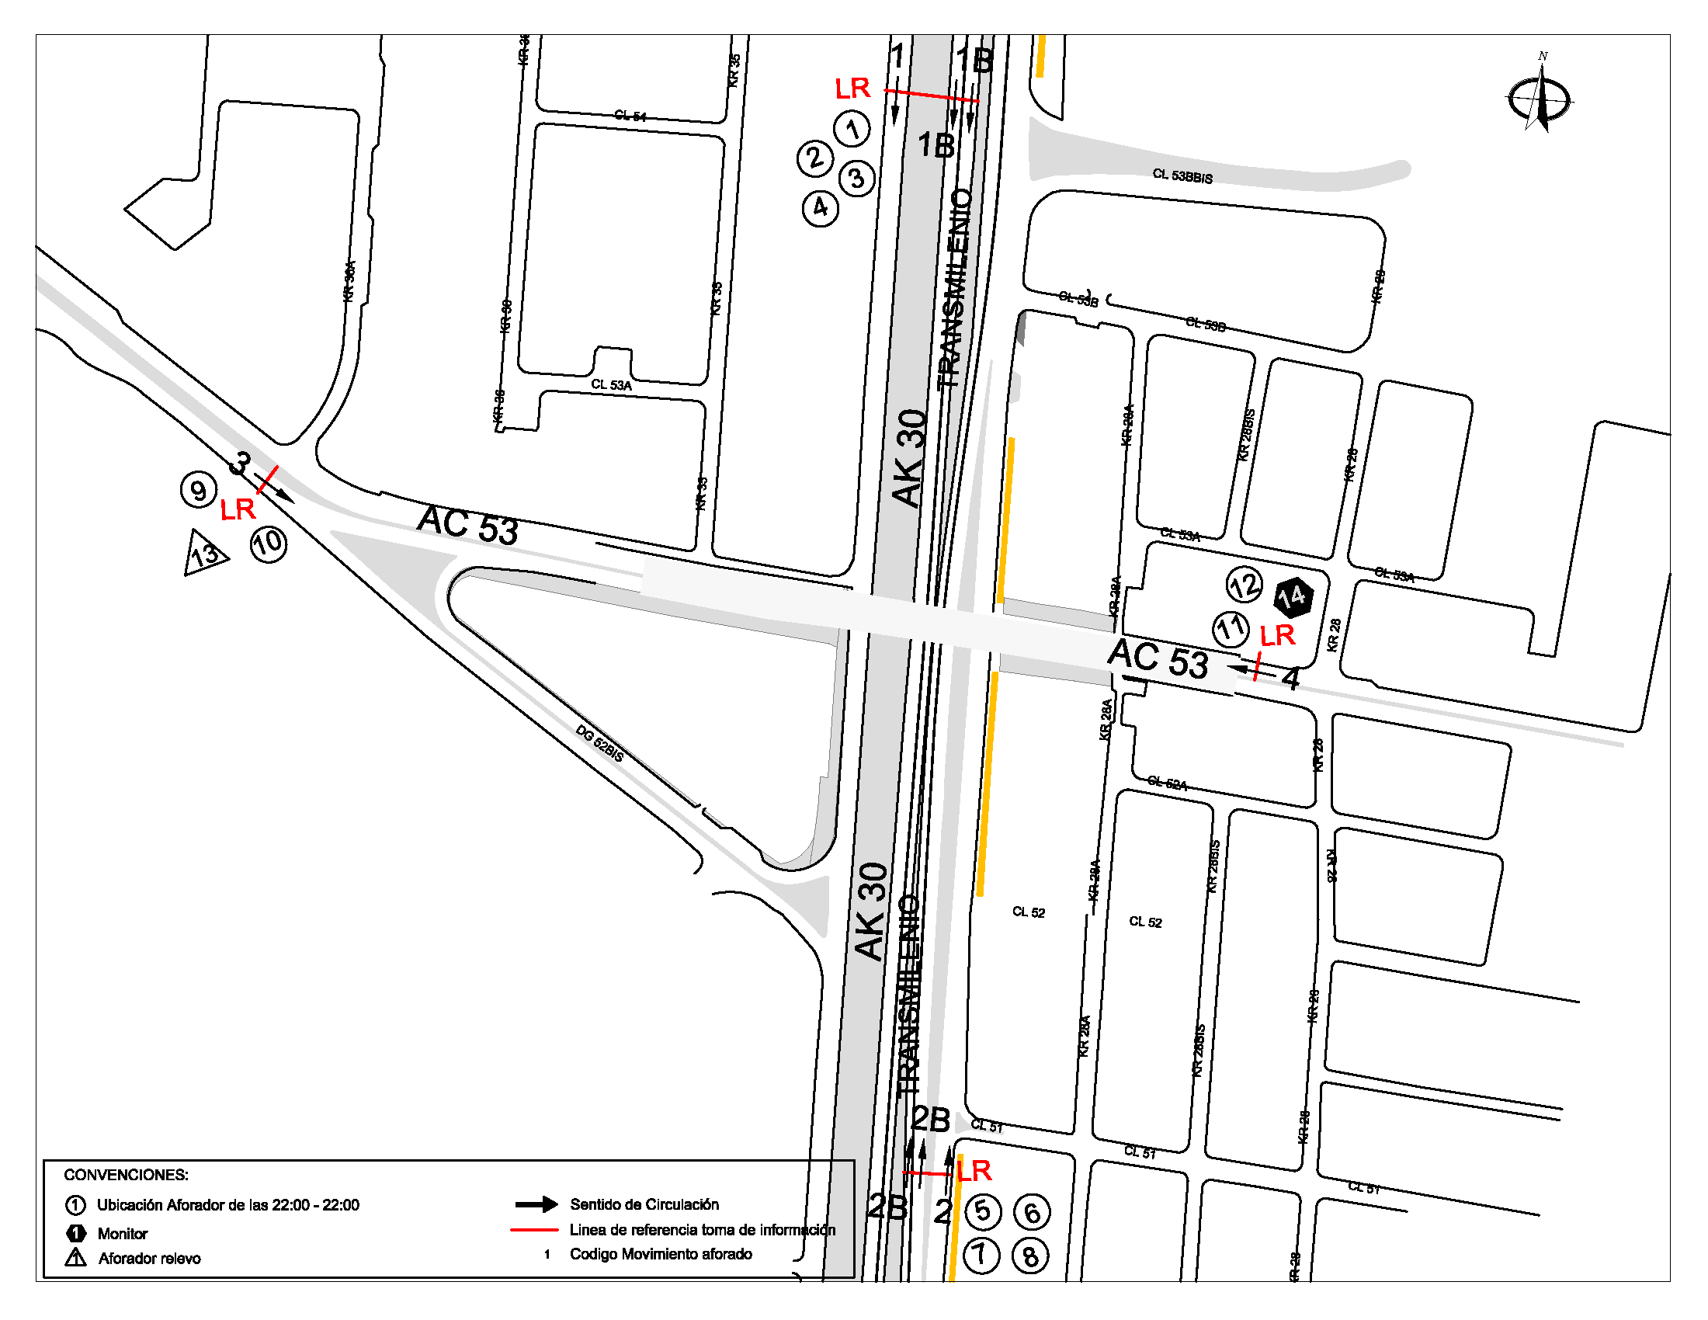
 |  | BT | 2 | ESTE | 4 |  | HORARIO DE LA TOMA DE INFORMACIÓN |  | 22:00-22:00
 |  | B | 2 |  |  |  | No. DE EQUIPOS UTILIZADOS |  | 14
 |  |  |  | OBSERVACIONES DE LA TOMA DE INFORMACIÒN
 |  | AL | 2 | OBSERVACION |  |  |  |  |  | ACCESO
 |  | AT | 2.5 | DURANTE LA TOMA DE INFORMACIÓN EN EL TURNO DE LAS 14:00-22:00 SE PRESENTA VARIACIONES EN LOS VOLÚMENES VEHICULARES SIN EVIDENCIARSE CAUSA EN EL PUNTO DE AFORO. |  |  |  |  |  | TODOS
 |  | BA | 2.5
 |  | ESP | 2 | DURANTE LA TOMA DE INFORMACIÓN SE PRESENTARON LLUVIAS EN EN PERIODOS DE LAS 12:15-12:45 HORAS. |  |  |  |  |  | TODOS
 |  | INT | 2 | SE PRESENTO TRAFICO LENTO EN LOS PERIODOS DE LAS 13:45-14:45 HORAS AFECTANDO LOS FLUJOS VEHICULARES Y SIN EVIDENCIARSE CAUSA EN EL PUNTO DE AFORO. |  |  |  |  |  | NORTE
 |  | C2P | 2.5
 |  | C2G | 2.5 | REVISANDO EL PASO DE BUSES INTERMUNICIPALES POR LA INTERSECCIÓN SE VERIFICA QUE LOS DATOS COINCIDEN CON LOS FORMATOS DE CAMPO Y QUE EFECTIVAMENTE SE REGISTRA LA CIRCULACIÓN DE ESTE TIPO DE VEHÍCULO POR LA ZONA DE AFORO; SIN EMBARGO DADO QUE CIRCULA EN HORAS DE BAJO FLUJO VEHICULAR SE ATRIBUYE QUE EL DESVIÓ DE ESTAS RUTAS POR ESTE PUNTO SE DEBE A UNA DECISIÓN DEL CONDUCTOR PARA AHORRAR TIEMPO DE VIAJE. |  |  |  |  |  | TODOS
 |  | C3-C4 | 2.5
 |  | C5 | 2.5
 |  | >C5 | 2.5
 |  | M | 0.5
 |  | BIC | 0.3

 |  | ANALISIS PUNTUAL
 |  | LA INTERSECCIÓN DE LA AVENIDA CARRERA 30 (AVENIDA NORTE QUITO SUR) CON AVENIDA CALLE 53 (AVENIDA PABLO VI) SE ENCUENTRA UBICADA EN EL SECTOR CENTRO DE LA CIUDAD EN LA LOCALIDAD DE TEUSAQUILLO. LA AVENIDA CARRERA 30 CUENTA CON TRES CALZADAS POR SENTIDO, DOS CALZADAS COMPUESTAS POR DOS Y TRES CARRILES RESPECTIVAMENTE PARA LA CIRCULACIÓN DE TRÁFICO MIXTO Y UNA CALZADA EXCLUSIVA PARA TRANSPORTE MASIVO CON SU RESPECTIVO SEPARADOR CENTRAL Y PERMITE LA CIRCULACIÓN EN SENTIDO NORTE-SUR Y SUR-NORTE. MIENTRAS LA AVENIDA CALLE 53 PRESENTA UNA CALZADA POR SENTIDO, CADA UNA CON DOS CARRILES PARA LA CIRCULACIÓN DE TRÁFICO MIXTO EN SENTIDO ESTE-OESTE Y OESTE-ESTE, EL PASO DE ESTA VÍA POR LA INTERSECCIÓN ES SOBRE NIVEL. EL VOLUMEN TOTAL AFORADO DURANTE EL DÍA MARTES 8 DE JULIO DE 2014 FUE DE 294.201 VEHÍCULOS MIXTOS, COMPUESTOS DE LA SIGUIENTE MANERA: EL 70,5% CORRESPONDEN A VEHÍCULOS LIVIANOS, EL 19,6% MOTOS, EL 5,4% TRANSPORTE PÚBLICO COLECTIVO (COLECTIVOS, BUSETA / BUSETON, BUSES) Y EL 4,0% A VEHÍCULOS DE CARGA. LOS PERÍODOS DE MÁXIMA DEMANDA SE PRESENTAN ENTRE LAS 07:00-08:00 HORAS, Y ENTRE LAS 17:15-18:15 HORAS. LA HORA PICO TOTAL DE LA INTERSECCIÓN SE REGISTRA ENTRE LAS 07:00-08:00 HORAS, PERIODO EN EL QUE SE MOVILIZA UN TOTAL DE 22.953 VEHÍCULOS MIXTOS, DE LOS CUALES EL 64,2% CORRESPONDE A VEHÍCULOS LIVIANOS, EL 28,0% A MOTOS, EL 5,4% A TRANSPORTE PUBLICO COLECTIVO Y MASIVO, EL 2,0% A CAMIONES Y FINALMENTE LAS BICICLETAS CON UNA PARTICIPACIÓN DEL 0,5%.

 |  | REGISTRO FOTOGRÁFICO
 |  | 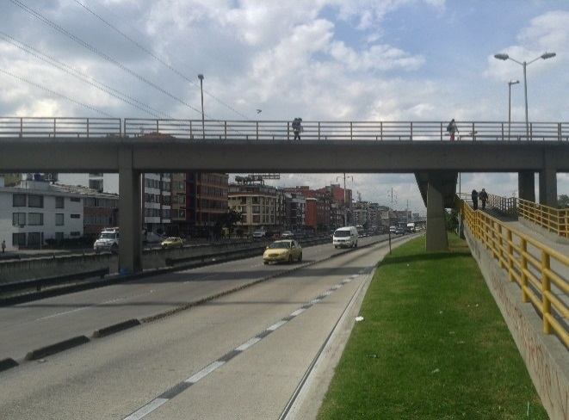 |  |  |  |  | 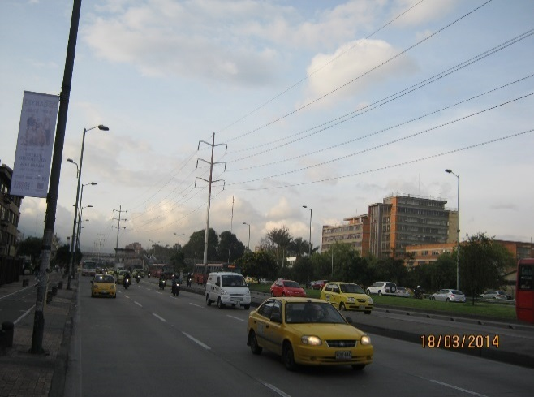

 |  | ACCESO NORTE |  |  |  |  | ACCESO SUR

 |  | 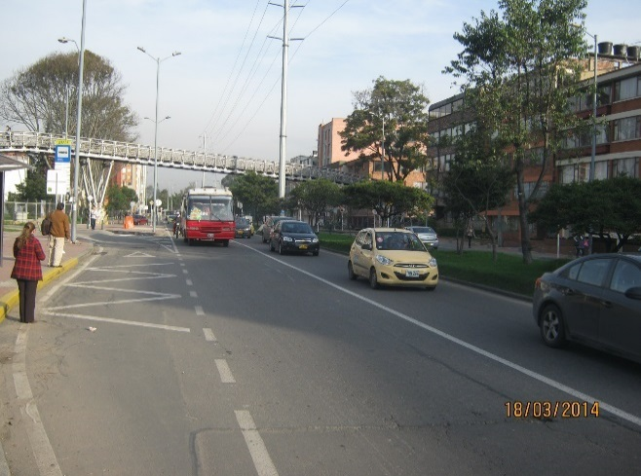 |  |  |  |  | 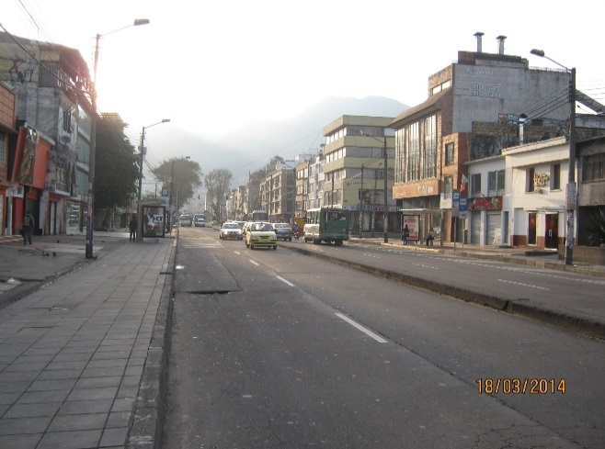

 |  | ACCESO OESTE |  |  |  |  | ACCESO ESTE

